Sheet1
外部工具

 | Houdini

 | Mudbox

 | Terragen

 | World Machine

 | Zbrush

内置工具 | https://www.jianshu.com/p/aa0a6be31573
 | Landscape

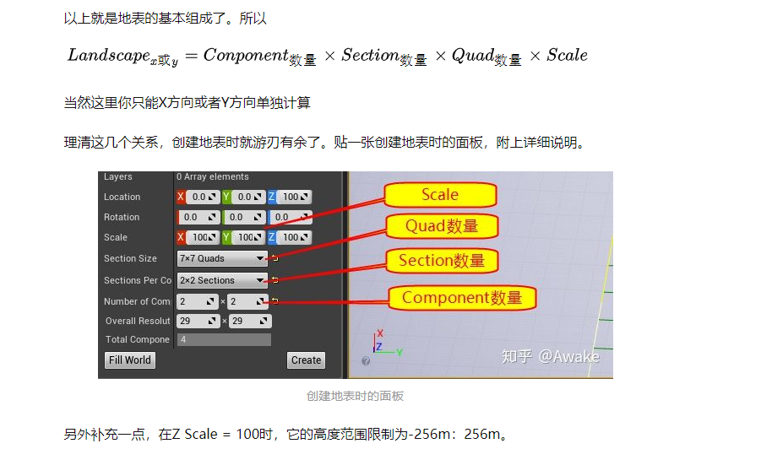
 | 概念
 |  | Quad
 |  |  | 这个是地表的最小构成单位。这个值跟Transform中的Scale有关。我们在创建地表的时候Scale值默认都是100。虚幻中默认单位是厘米，100值代表1米。 也就是说我们在创建地表的时候，Quad默认值都是1米。除非你改了Scale

 |  | Section
 |  |  | 用来做Quad的容器，就是包含几个Quad，可选的有这几个尺寸

 |  | Component
 |  |  | 用来做Section的容器，就是包含几个Section，只有两种尺寸可选，1x1或者2x2

 | DrawCall
 |  | 每个Section是DrawCall的基础单位，并且会根据摄像机远近合并，因为Section只有1x1，和2x2两种区别，所以只有两种结果，要不然就是1个Section为1个DrawCall，要不然就是合并4个Section为1个DrawCall，不能跨Component合并。另外权重图会按照Componet切分。

 | LOD
 |  | 在UE4中地形的LOD是以Component为单位的，由于地形的Batch（远处Component顶点会和批），在Component之间过渡就会变得不自然，所以当相邻的LOD不同时采用了一些过渡算法，所以也就出现了下图中这样一种景观

 | 优化
 |  | Component越大，DrawCall越小。但是会影响Component的可见性计算的颗粒度，以及LOD的颗粒度。 比如说你的Component划分的很大，但是Component的大部分区域被遮挡了，只有一小部分露出了，这个时候也需要把这一大片Component传到GPU计算。 所以一般建议山体比较多，地形上下起伏比较复杂的场景Component划分细点。而地势较平的场景Component划分大些，这样会减少DrawCall。

 | Grass
 |  | 自带植被系统
 |  |  | Grass 依靠 LandscapeLayer 确定生成范围，Grass 的生成逻辑和 Landscape Layer 都在 Landscape Material 的内部。Grass 植被在指定了 Landscape Material 的 Landscape 上自动生成。Grass 一旦生成，无法通过修改 Landscape Layer Info 之外的手段将其移除。与 Foliage 相比，Grass 的生成性能和显示性能都更加优秀。

